0613
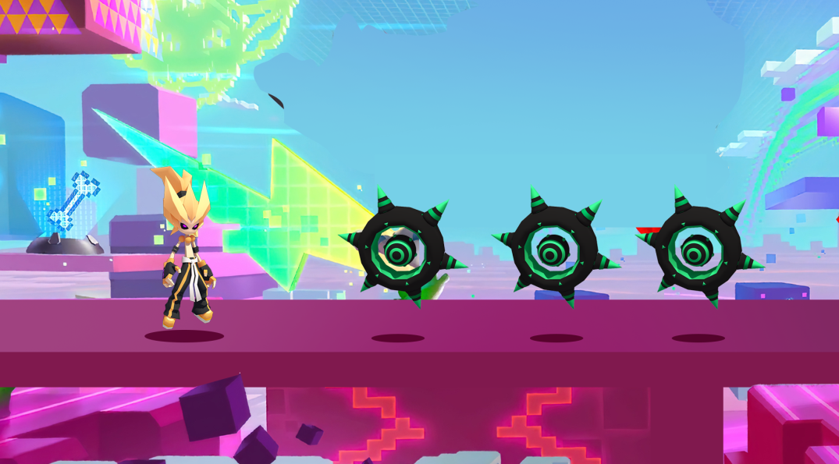
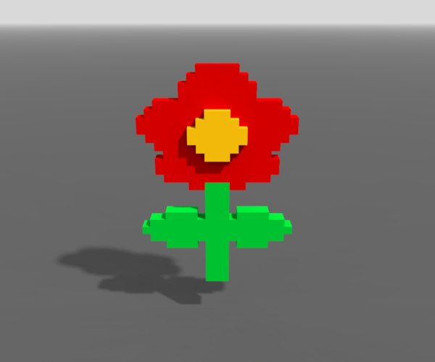
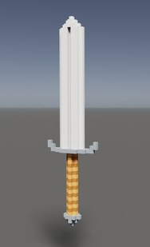
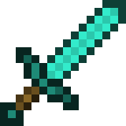
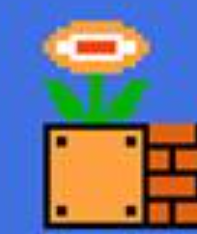
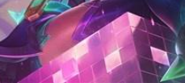
编号 | 场景主题 | 模型名称 | 模型需求描述 | 动画需求 | 特效需求
1 | 天空 | 发光路面 | 战斗场景的主要路面，材质需要用发光半透材质，酷炫一点。
2 |  | 方块路面 | 飘浮在空中的草方块。
3 |  | 砖块路面 | 发光的小方块堆积而成的砖块路面。
3 |  | 树 | 高低造型不同的三种树。
4 |  | 剑 | 漂浮在空中较大的剑，可以考虑采用MineCraft的铁剑造型 | 上下浮动
5 |  | 医疗包 | 外层有红十字标志的白色医疗包， | 上下浮动
6 |  | 花 | 超级玛丽经典的花，造型和配色上稍微做出一点区别 | 从水管中从小往上冒出
7 |  | 水管 | 超级玛丽经典的水管造型，水管口比花大一点，需要让花从水管中冒出
8 |  | 草莓 | 吃豆人中的草莓造型。
9 |  | 碎裂的方块 | 一个角破碎的像素方块。 |  | 碎裂的角有流光粒子
10 |  | 彩虹 | 半透明的酷炫彩虹 |  | 彩虹上有流光特效

